схема в Power Pivot
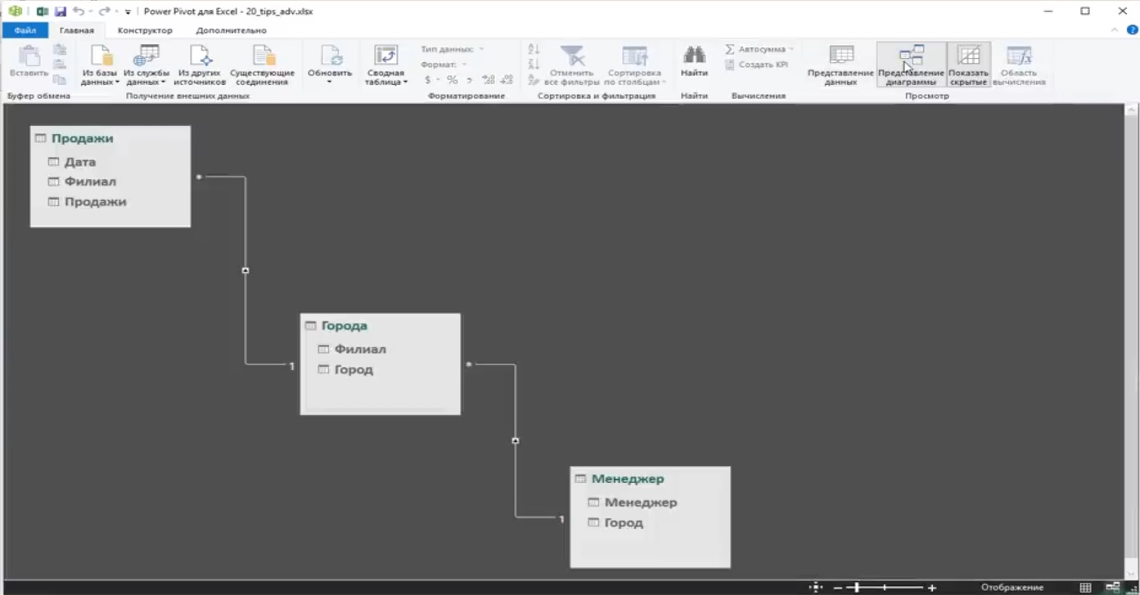
как выглядит схема в схема в Power Pivot

